màn hình login
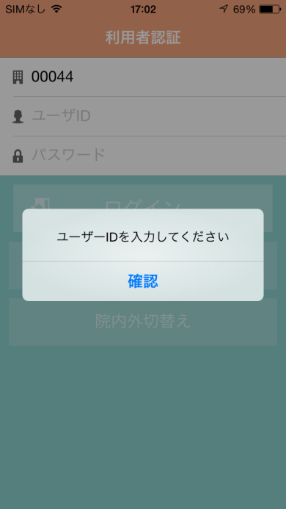
システム名 |  |  | ドキュメント名 |  |  | プログラム名称 | 作成日 |  |  |  | 作成者 | 承認者
eMeデリバリ システム |  |  | 画面の設計（画面遷移、レイアウト、項目） |  |  |  | 2014-08-27 |  |  |  | 米岡
小分類 |  |  | ドキュメントID |  |  | プログラムID | 最終更新日 |  |  |  | 最終更新者
màn hình login |  |  | 11-UI-0202-01 |  |  |  | 2014-09-25 |  |  |  | 米岡
ログイン | 画面イメージ |  |  |  |  |  | 備考

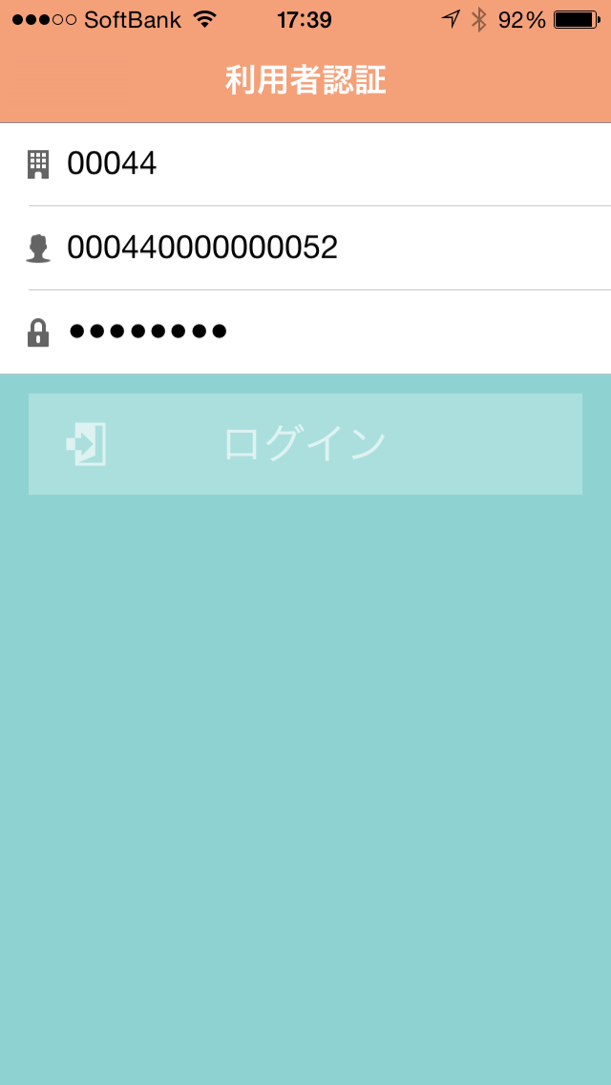
 |  |  |  |  |  |  |  | ログインボタン 押下
 |  |  |  |  |  |  |  | → | 『MR一覧』へ遷移
 |  | 画面名

 |  | ユーザ ID |  | ユーザID入力

 |  | パス ワード |  | パスワード入力

 |  | ログイン

 |  |  |  |  |  |  |  |  | → | ボタン
 |  |  |  |  |  |  |  |  | → | ラベル
 |  |  |  |  |  |  |  |  | → | アイコン
 |  |  |  |  |  |  |  |  | → | タブ
 |  |  |  |  | ● |  |  |  | → | テキスト
 |  |  |  |  |  |  |  |  |  | ボックス
 |  |  |  |  |  |  |  |  | → | オブジェクト

ログイン処理 | 画面イメージ |  |  |  |  |  | 備考

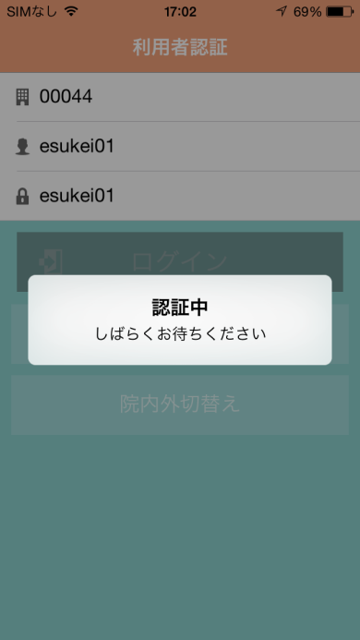

ログイン失敗 | 画面イメージ |  |  |  |  |  | 備考

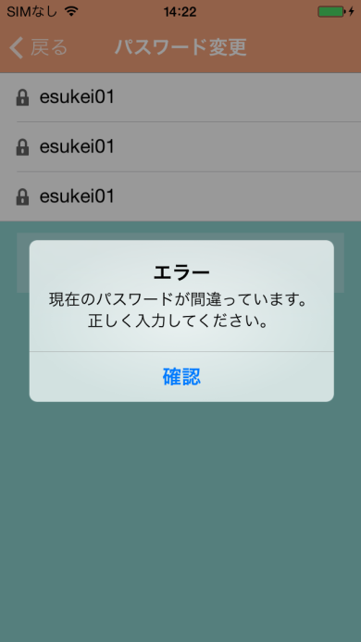

未入力エラー | 画面イメージ |  |  |  |  |  | 備考

màn hình list MR
システム名 |  |  |  | ドキュメント名 |  |  |  |  |  | プログラム名称 | 作成日 |  |  |  | 作成者 |  |  |  | 承認者
eMeデリバリ システム |  |  |  | 画面の設計（画面遷移、レイアウト、項目） |  |  |  |  |  |  | 2014-08-27 |  |  |  | 米岡
小分類 |  |  |  | ドキュメントID |  |  |  |  |  | プログラムID | 最終更新日 |  |  |  | 最終更新者
màn hình list MR |  |  |  | 11-UI-0202-01 |  |  |  |  |  |  | 2014-09-25 |  |  |  | 米岡
MR一覧（承認済MR一覧） | 画面イメージ image màn hình |  |  |  |  |  |  |  |  |  | 備考

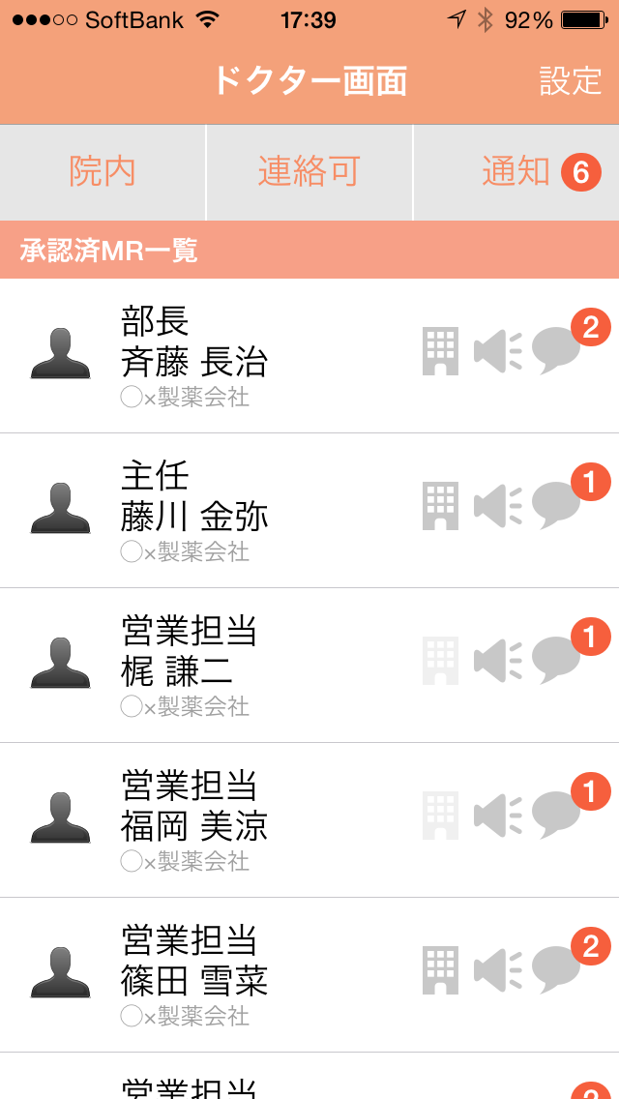
 |  |  |  |  |  |  |  |  |  |  |  | 設定ボタン 押下 |  |  |  |  | bấm nút cài đặt
 |  |  |  |  |  |  |  |  |  |  |  | → | 『ユーザ情報設定』遷移
 |  |  |  |  | 画面名 tên màn hinh |  |  | 設定 cài đặt |  |  |  |  | đến màn hình cài đặt thông tin user
 |  |  |  |  |  |  |  |  |  |  |  | リスト最上部でのスライド操作
 |  |  | 院内 （院外） |  |  | 連絡可 liên lạc đc （連絡不可） (k liên lạc được) | 通知 thông báo |  |  |  |  | → | MR一覧の情報を最新に更新
 |  |  |  |  |  |  |  |  |  |  |  | slide ở phần trên cùng của list -> updete thông tin list MR mới nhất
 |  |  | 承認済MR一覧 list MR đã đồng ý |  |  |  |  |  |  |  |  | メッセージアイコン 押下
 |  |  | MR アイコン icon MR |  | MR氏名tên MR 所属会社địa chỉ cty |  | 内外 | 呼出 | メッ |  |  | → | 『メッセージ』遷移
 |  |  |  |  |  |  |  |  |  |  |  | bấm icon message -> chuyển đến message
trong
-----
ngoài
gọi
message
 |  |  |  |  |  |  |  |  |  |  |  | MR呼出アイコン 押下
 |  |  |  |  |  |  |  |  |  |  |  | → | MRを呼び出す処理を実行
 |  |  |  |  |  |  |  |  |  |  |  | bấm icon gọi MR -> xử lý gọi MR
 |  |  |  |  |  |  |  |  |  |  |  | 通知ボタン 押下
 |  |  |  |  |  |  |  |  |  |  |  | → | 『通知一覧』遷移
 |  |  | 未承認MR一覧 list MR chưa đồng ý |  |  |  |  |  |  |  |  | bấm nút thông báo -> chuyển đến list thông báo
 |  |  | MR アイコン MR icon |  | MR氏名tên 所属会社 địa chỉ |  | 内外 | 申請 |  |  |  | 連絡可／不可ボタン 押下
 |  |  |  |  |  |  |  |  |  |  |  | → | 連絡ステータスを切替
 |  |  |  |  |  |  |  |  |  |  |  | bấm nút đượcphép liên lạc/không được phép -> thay đổi trạng thái liên lạc
yêu cầu
 |  |  |  |  |  |  |  |  |  |  |  |  | → | ボタン |  | nút
trong
-----
ngoài
 |  |  |  |  |  |  |  |  |  |  |  |  | → | ラベル |  | label
 |  |  |  |  |  |  |  |  |  |  |  |  | → | アイコン |  |  | icon
 |  |  |  |  |  |  |  |  |  |  |  |  | → | タブ |  | tab
 |  |  |  |  |  | ● |  |  |  |  |  |  | → | テキスト |  |  | textbox
 |  |  |  |  |  |  |  |  |  |  |  |  |  | ボックス
 |  |  |  |  |  |  |  |  |  |  |  |  | → | オブジェクト |  |  |  | object

MR一覧（未承認MR一覧）list MR | 画面イメージ image màn hình |  |  |  |  |  |  |  |  |  | 備考

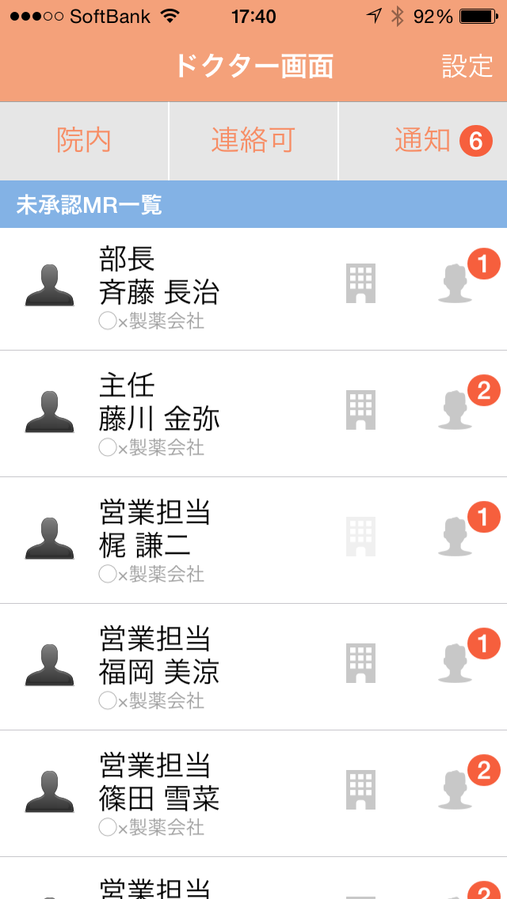

コミュニケート申請承認 | 画面イメージ |  |  |  |  |  |  |  |  |  | 備考

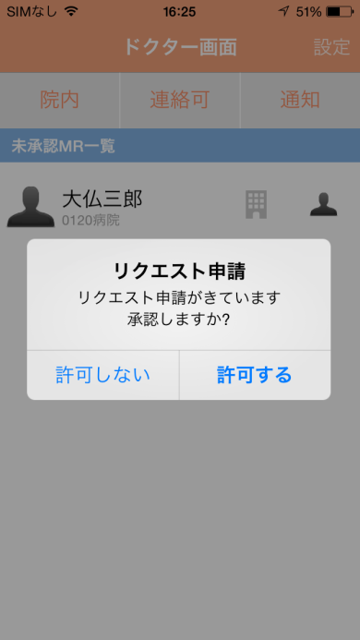
 | màn hình đồng ý yêu cầu liên lạc

連絡可／不可 切替 | 画面イメージ |  |  |  |  |  |  |  |  |  | 備考

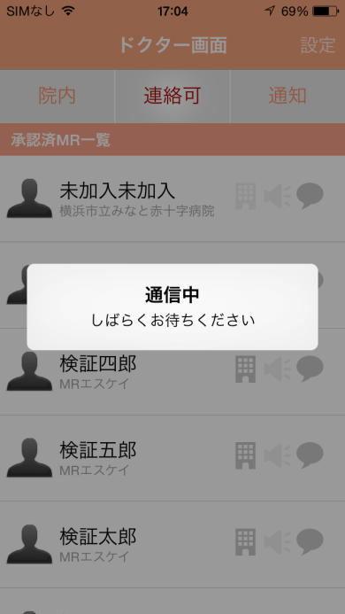

 |  | thay đổi trạng thái liên lạc được/ không được

MR呼出 gọi MR | 画面イメージ |  |  |  |  |  |  |  |  |  | 備考

màn hình list DR
システム名 |  |  |  | ドキュメント名 |  |  |  |  |  | プログラム名称 | 作成日 |  |  |  | 作成者 |  |  | 承認者
eMeデリバリ システム |  |  |  | 画面の設計（画面遷移、レイアウト、項目） |  |  |  |  |  |  | 2014-08-27 |  |  |  | 米岡
小分類 |  |  |  | ドキュメントID |  |  |  |  |  | プログラムID | 最終更新日 |  |  |  | 最終更新者
màn hình list DR |  |  |  | 11-UI-0202-01 |  |  |  |  |  |  | 2014-09-25 |  |  |  | 米岡
DR一覧（承認済DR一覧） | 画面イメージ |  |  |  |  |  |  |  |  |  | 備考

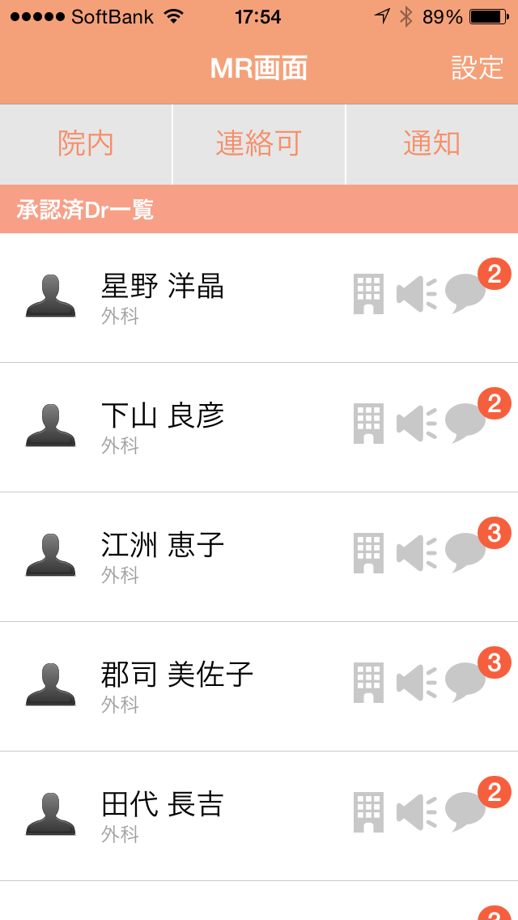
 |  |  |  |  |  |  |  |  |  |  |  | 設定ボタン 押下 |  |  |  | bấm nút cài đặt
 |  |  |  |  |  |  |  |  |  |  |  | → | 『設定』遷移 |  |  | chuyển đến cài đặt
 |  |  |  |  | 画面名 tên màn hình |  |  | 設定 cài đặt
 |  |  |  |  |  |  |  |  |  |  |  | リスト最上部でのスライド操作
 |  |  | 院内 trong （院外)(ngoài) |  |  | 連絡可liên lạc đc （連絡不可） (k thế) | 通知 thông báo |  |  |  |  | → | DR一覧の情報を最新に更新
 |  |  |  |  |  |  |  |  |  |  |  | slide ở phần trên cùng của list -> update list DR mới nhất
 |  |  | 承認済DR一覧 list DR đã đồng ý |  |  |  |  |  |  |  |  | メッセージアイコン 押下
 |  |  | DR アイコン DR icon |  | DR氏名tên DR 所属病院名tên bệnh viện |  | 内外 | 呼出 | メッ |  |  | → | 『メッセージ』遷移
 |  |  |  |  |  |  |  |  |  |  |  | bấm icon message -> chuyển đến message
trong
-----
ngoài
gọi
message
 |  |  |  |  |  |  |  |  |  |  |  | 通知ボタン 押下
 |  |  |  |  |  |  |  |  |  |  |  | → | 『通知一覧』遷移
 |  |  |  |  |  |  |  |  |  |  |  | bấm nút thông báo -> chuyển đến list thông báo
 |  |  |  |  |  |  |  |  |  |  |  | 連絡可／不可ボタン 押下
 |  |  |  |  |  |  |  |  |  |  |  | → | 連絡ステータスを切替
 |  |  | 未承認・未申請DR一覧 list DR chưa đồng ý / chưa yếu cầu |  |  |  |  |  |  |  |  | bấm có thể liên lạc /không thế -> thay thế status liên lạc
 |  |  | DR アイコン DR icon |  | DR氏名tên DR 所属病院名 bệnh viện |  | 内外 | 申請

trong
-----
ngoài
yêu cầu
 |  |  |  |  |  |  |  |  |  |  |  |  | → | ボタン |  | nút
 |  |  |  |  |  |  |  |  |  |  |  |  | → | ラベル |  | label
 |  |  |  |  |  |  |  |  |  |  |  |  | → | アイコン |  | icon
 |  |  |  |  |  |  |  |  |  |  |  |  | → | タブ |  | tab
 |  |  |  |  |  | ● |  |  |  |  |  |  | → | テキスト |  | textbox
 |  |  |  |  |  |  |  |  |  |  |  |  |  | ボックス
 |  |  |  |  |  |  |  |  |  |  |  |  | → | オブジェクト |  |  | object

DR一覧（未承認DR一覧） | 画面イメージ |  |  |  |  |  |  |  |  |  | 備考

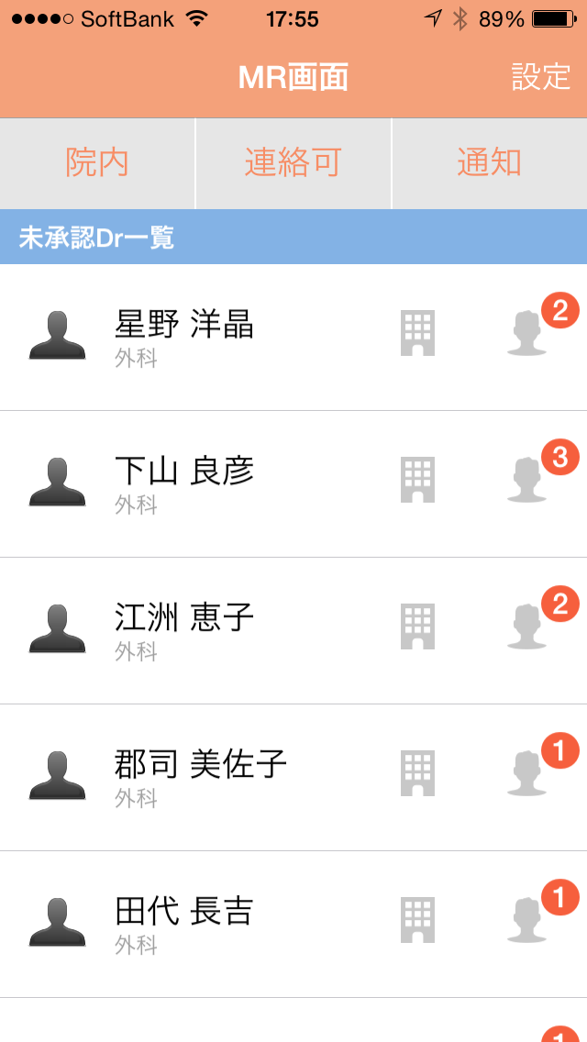

 |  | màn hình list DR

コミュニケート申請 | 画面イメージ |  |  |  |  |  |  |  |  |  | 備考

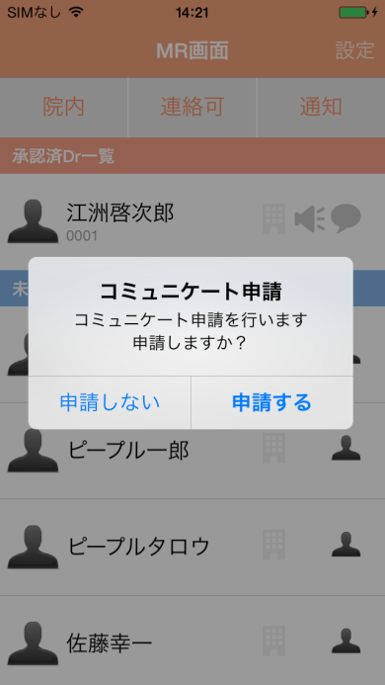
 | màn hình yêu cầu liên lạc

連絡可／不可 切替 | 画面イメージ |  |  |  |  |  |  |  |  |  | 備考

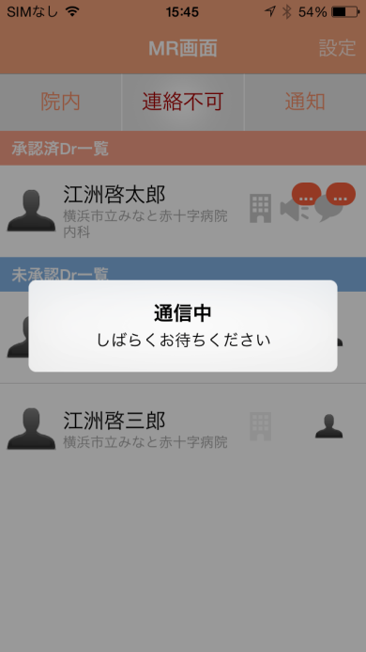
 | thay đổi có thể liên lạc / không thể

list thông báo
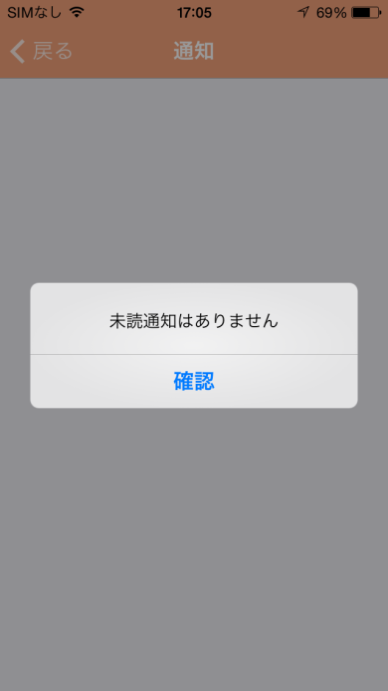
システム名 |  |  |  | ドキュメント名 |  |  |  | プログラム名称 |  |  |  |  | 作成日 |  |  |  | 作成者 |  |  | 承認者
eMeデリバリ システム |  |  |  | 画面の設計（画面遷移、レイアウト、項目） |  |  |  |  |  |  |  |  | 2014-08-27 |  |  |  | 米岡
小分類 |  |  |  | ドキュメントID |  |  |  | プログラムID |  |  |  |  | 最終更新日 |  |  |  | 最終更新者
list thông báo |  |  |  | 11-UI-0202-01 |  |  |  |  |  |  |  |  | 2014-09-25 |  |  |  | 米岡
通知一覧 | 画面イメージ |  |  |  |  |  |  |  |  |  |  |  | 備考

 |  |  |  |  |  |  |  |  |  |  |  |  |  | 戻るボタン 押下 |  |  |  | bấm nút quay lại
 |  |  |  |  |  |  |  |  |  |  |  |  |  | → | 『MR一覧』遷移 |  |  | đến màn hình list MR
 |  |  | 戻る quay lại |  | 画面名 tên màn hình |  |  | 戻る quay lại |  | 画面名 tên màn hình |  |  |  | → | 『MR一覧』遷移 |  |  | đến màn hình list DR

 |  |  | MR アイコン MR icon |  | MR氏名tên MR 通知年月日時分 thời gian thông báo |  | 申請 yêu cầu | DR アイコン DR icon |  | DR氏名tên DR 通知年月日時分 thời gian thông báo |  | 呼出 gọi |  | メッセージボタン 押下 |  |  |  |  |  | bấm nút message
 |  |  |  |  |  |  |  |  |  |  |  |  |  | → | 『メッセージ』遷移
 |  |  | MR アイコン MR icon |  | MR氏名tên MR 通知年月日時分 thời gian thông báo |  | メッセージ message | DR アイコン DR icon |  | DR氏名tên DR 通知年月日時分 thời gian thông báo |  | メッセージ message |  | -> đến message
 |  |  |  |  |  |  |  |  |  |  |  |  |  | 呼出ボタン 押下
 |  |  |  |  |  |  |  |  |  |  |  |  |  | → | 『メッセージ』遷移
 |  |  |  |  |  |  |  |  |  |  |  |  |  | bấm nút gọi -> đến message
 |  |  |  |  |  |  |  |  |  |  |  |  |  | 申請ボタン 押下
 |  |  |  | DR用画面 màn hình DR dùng |  |  |  |  | MR用画面 |  |  |  |  | → | 申請承認ダイアログを表示
 |  |  |  |  |  |  |  |  |  |  |  |  |  | bấm nút yêu cầu -> hiển thị dialog đồng ý yêu cầu

 |  |  |  |  |  |  |  |  |  |  |  |  |  |  | → | ボタン |  | nút
 |  |  |  |  |  |  |  |  |  |  |  |  |  |  | → | ラベル |  | label
 |  |  |  |  |  |  |  |  |  |  |  |  |  |  | → | アイコン |  | icon
 |  |  |  |  |  |  |  |  |  |  |  |  |  |  | → | タブ |  | tab
 |  |  |  |  |  | ● |  |  |  |  | ● |  |  |  | → | テキスト |  | textbox
 |  |  |  |  |  |  |  |  |  |  |  |  |  |  |  | ボックス
 |  |  |  |  |  |  |  |  |  |  |  |  |  |  | → | オブジェクト |  |  | object

通知一覧list message | 画面イメージ |  |  |  |  |  |  |  |  |  |  |  | 備考

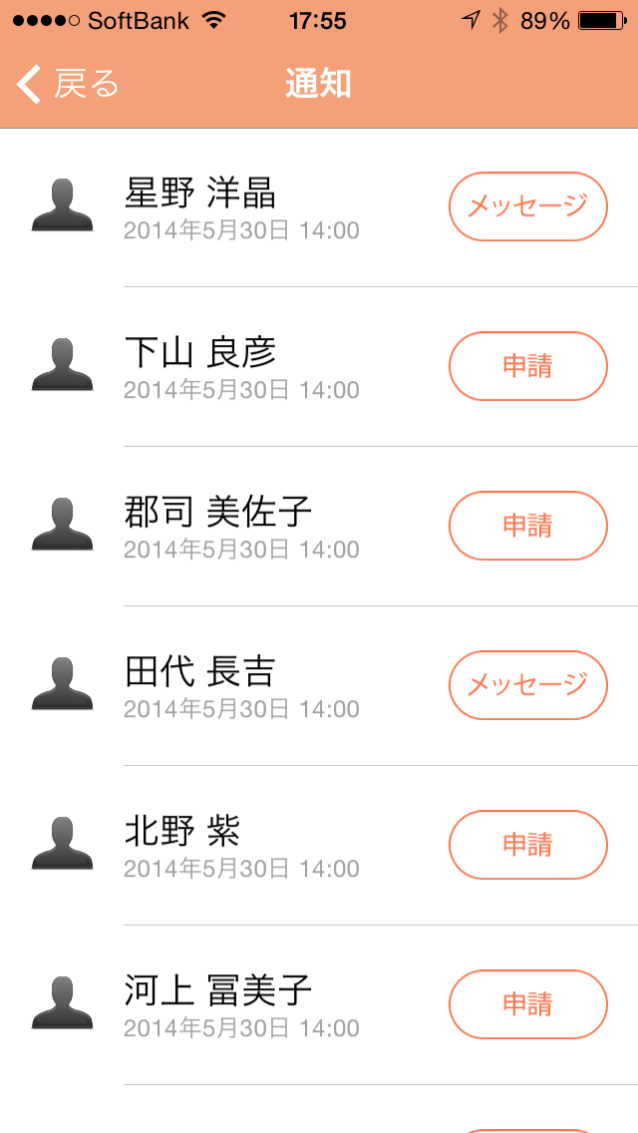
 |  |  |  |  |  |  |  |  |  |  |  |  |  | DRでのみ表示される
 |  |  |  |  |  |  |  |  |  |  |  |  |  | chỉ hiển thị với DR

コミュニケート申請承認ダイアログ | 画面イメージ |  |  |  |  |  |  |  |  |  |  |  | 備考

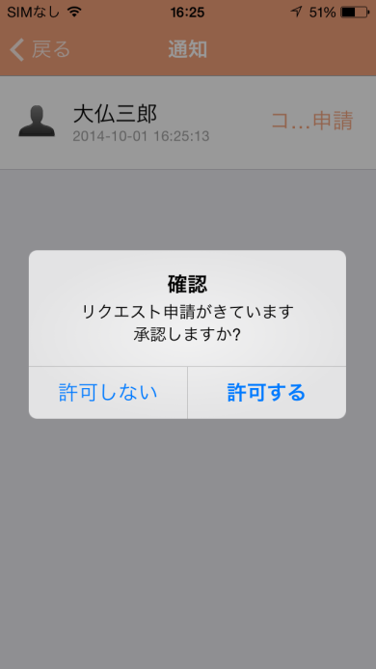

 |  | Dialog đồng ý yêu cầu liên lạc

 | 画面イメージ |  |  |  |  |  |  |  |  |  |  |  | 備考

màn hình cài đặt
システム名 |  |  |  | ドキュメント名 |  |  | プログラム名称 | 作成日 |  |  |  | 作成者 |  | 承認者
eMeデリバリ システム |  |  |  | 画面の設計（画面遷移、レイアウト、項目） |  |  |  | 2014-08-27 |  |  |  | 米岡
小分類 |  |  |  | ドキュメントID |  |  | プログラムID | 最終更新日 |  |  |  | 最終更新者
màn hình cài đặt |  |  |  | 11-UI-0202-01 |  |  |  | 2014-09-25 |  |  |  | 米岡
設定cài đặt | 画面イメージ |  |  |  |  |  |  | 備考

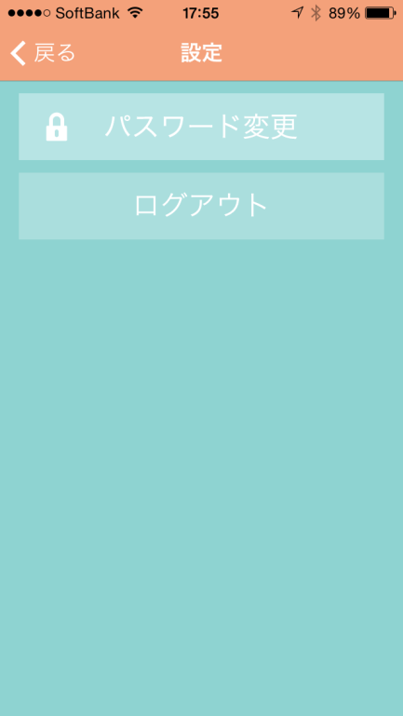
 |  |  |  |  |  |  |  |  | 戻るボタン 押下
 |  |  |  |  |  |  |  |  | → | 『DR一覧』遷移
 |  |  | 戻る quay lại |  | 画面名 tên màn hình |  |  |  | bấm nút quay lại -> chuyển đến DR list
 |  |  |  |  |  |  |  |  | パスワード変更ボタン 押下
 |  |  | パスワード変更 thay đổi PW |  |  |  |  |  | → | 『パスワード変更』遷移
 |  |  |  |  |  |  |  |  | bấm nút thay đổi PW -> chuyển đến màn hình thay đổi PW
 |  |  | ログアウト logout |  |  |  |  |  | ログアウトボタン 押下
 |  |  |  |  |  |  |  |  | → | ログアウトダイアログを表示
 |  |  |  |  |  |  |  |  | bấm nút Logout -> hiển thị dialog logout

 |  |  |  |  |  |  |  |  |  | → | ボタン |  | nút
 |  |  |  |  |  |  |  |  |  | → | ラベル |  | label
 |  |  |  |  |  |  |  |  |  | → | アイコン |  | icon
 |  |  |  |  |  |  |  |  |  | → | タブ |  | tab
 |  |  |  |  |  | ● |  |  |  | → | テキスト |  | textbox
 |  |  |  |  |  |  |  |  |  |  | ボックス
 |  |  |  |  |  |  |  |  |  | → | オブジェクト |  |  | object

ログアウト確認ダイアログ | 画面イメージ |  |  |  |  |  |  | 備考

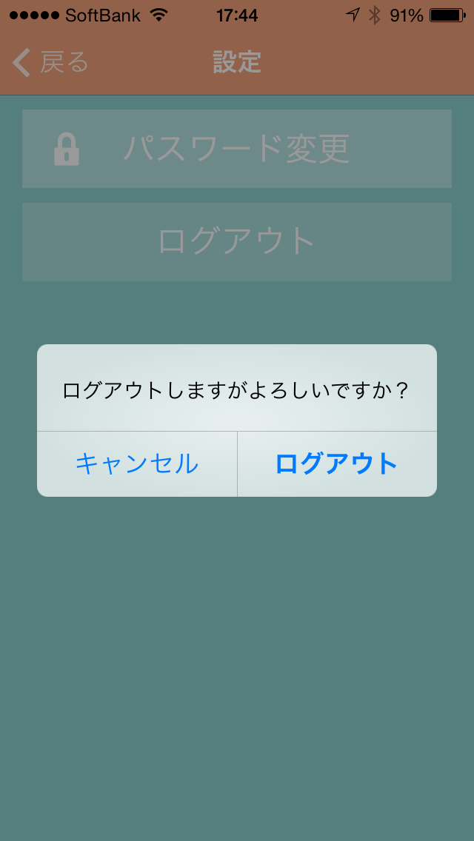
 |  | dialog xác nhận logout

change PW
システム名 |  |  |  | ドキュメント名 |  |  | プログラム名称 | 作成日 |  |  |  | 作成者 |  |  | 承認者
eMeデリバリ システム |  |  |  | 画面の設計（画面遷移、レイアウト、項目） |  |  |  | 2014-08-27 |  |  |  | 米岡
小分類 |  |  |  | ドキュメントID |  |  | プログラムID | 最終更新日 |  |  |  | 最終更新者
change PW |  |  |  | 11-UI-0202-01 |  |  |  | 2014-09-25 |  |  |  | 米岡
パスワード変更 | 画面イメージ |  |  |  |  |  |  | 備考
 | màn hình thay dổi PW
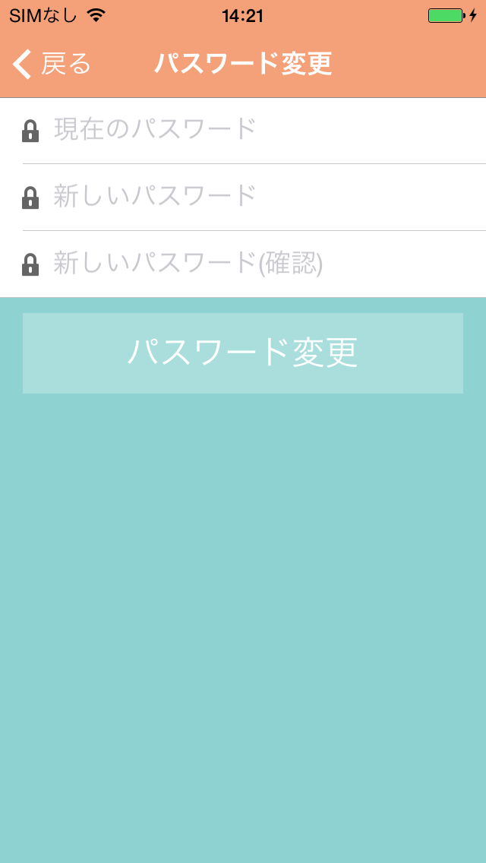
 |  |  |  |  |  |  |  |  | 戻るボタン 押下 |  |  |  | bấm quay lại -> màn hình cài đặt
 |  |  |  |  |  |  |  |  | → | 『設定』遷移
 |  |  | 戻る quay lại |  | 画面名 tên màn hình
 |  |  |  |  |  |  |  |  | 完了ボタン 押下
 |  |  | 古いパスワード |  |  |  |  |  | → | パスワード変更の処理後
 |  |  | 古いパスワード入力 PW cũ |  |  |  |  |  |  | 『ログイン』遷移
 |  |  |  |  |  |  |  |  |  | パスワード変更処理に失敗した場合
 |  |  | 新しいパスワード |  |  |  |  |  |  | パスワード変更エラーダイアログを表示
 |  |  | 新しいパスワード入力 nhập PW mới |  |  |  |  |  | bấm nút hoàn thành
 |  |  |  |  |  |  |  |  | -> sau khi xử lý thay đổi PW chuyển đến màn hình login
 |  |  | 新しいパスワード（確認用） PW mới ( xác nhận) |  |  |  |  |  |  | nếu xử lý thay đổi PW thất bại thì hiển thị dialog báo lỗi
 |  |  | 新しいパスワード入力 nhập PW mới

 |  |  | 完了 hoàn thành

 |  |  |  |  |  |  |  |  |  | → | ボタン |  |  | nút
 |  |  |  |  |  |  |  |  |  | → | ラベル |  |  | label
 |  |  |  |  |  |  |  |  |  | → | アイコン |  |  | icon
 |  |  |  |  |  |  |  |  |  | → | タブ |  |  | tab
 |  |  |  |  |  | ● |  |  |  | → | テキスト |  |  | textbox
 |  |  |  |  |  |  |  |  |  |  | ボックス
 |  |  |  |  |  |  |  |  |  | → | オブジェクト |  |  |  | object

認証エラーダイアログ | 画面イメージ |  |  |  |  |  |  | 備考

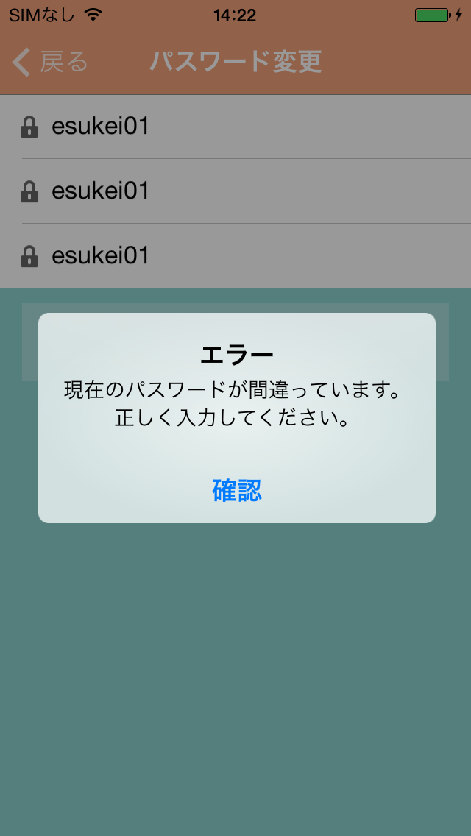
 |  | dialog xác nhận

未入力エラーダイアログ | 画面イメージ |  |  |  |  |  |  | 備考

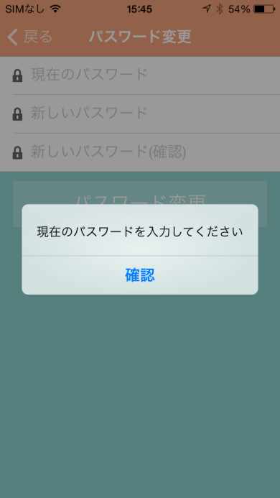

 |  | dialog chưa nhập

màn hình message
システム名 |  |  | ドキュメント名 |  |  |  | プログラム名称 | 作成日 |  |  |  | 作成者 |  |  | 承認者
eMeデリバリ システム |  |  | 基本設計書－メッセージ画面 |  |  |  |  | 2014-09-05 |  |  |  | 米岡
小分類 |  |  | ドキュメントID |  |  |  | プログラムID | 最終更新日 |  |  |  | 最終更新者
màn hình message |  |  | MR-11-SS-0107 |  |  |  |  | 2014-09-25 |  |  |  | 米岡
メッセージ | 画面イメージ |  |  |  |  |  |  | 備考

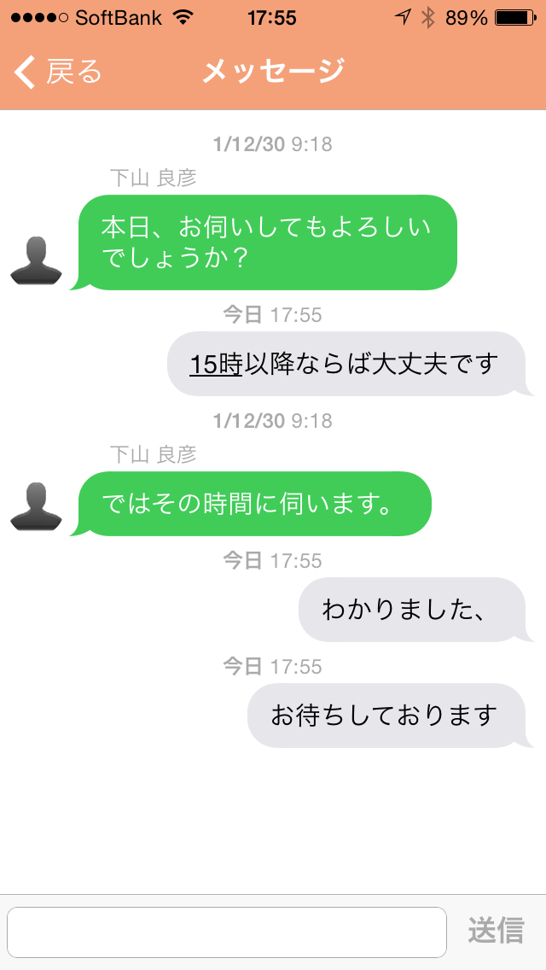
 |  |  |  |  |  |  |  |  | 戻るボタン 押下 |  |  |  | bấm nút quay lại
 |  |  |  |  |  |  |  |  | → | 『DR一覧』遷移 |  |  | đến màn hình DR list
 |  | 戻る quay lại |  | 画面名 tên màn hình
 |  |  |  |  |  |  |  |  | 送信ボタン 押下 |  |  |  | bấm nút gửi
 |  | DR アイコン icon DR |  |  | 発信日時thời gian gửi メッセージ message |  |  |  | → | 入力されたメッセージを送信する
 |  |  |  |  |  |  |  |  |  | gửi message đã nhập

 |  |  |  |  |  |  |  |  |  | → | ボタン |  |  | nút
 |  |  |  |  |  |  |  |  |  | → | ラベル |  |  | label
 |  | メッセージ入力 nhập message |  |  |  | 送信 gửi |  |  |  | → | アイコン |  |  | icon
 |  |  |  |  |  |  |  |  |  | → | タブ |  |  | tab
 |  |  |  |  | ● |  |  |  |  | → | テキスト |  |  | textbox
 |  |  |  |  |  |  |  |  |  |  | ボックス
 |  |  |  |  |  |  |  |  |  | → | オブジェクト |  |  |  | object

